Заявка ОТ
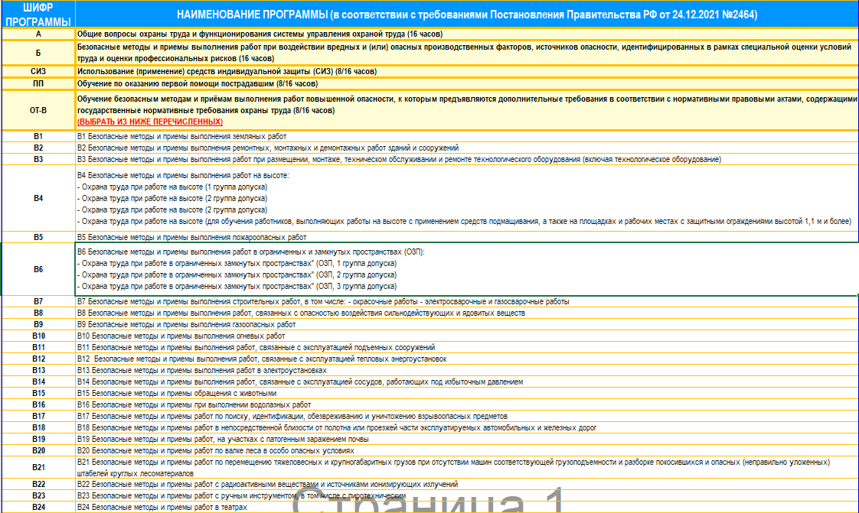
 |  |  |  |  |  |  |  |  |  |  |  |  |  |  |  |  |  |  |  |  |  |  |  |  |  |  |  |  |  |  | ООО Учебный Центр МИР «ЭНЕРГИЯ» 660098, г. Красноярск, ул. Молокова, 14, 3 этаж ИНН: 2460247561, Лицензия № Л035-01211-24/00241801 8 (391) 219-14-44

ЗАЯВКА НА ОБУЧЕНИЕ ОХРАНА ТРУДА |  |  |  |  |  |  |  |  |  |  |  |  |  |  |  |  |  |  |  |  |  |  |  |  |  |  |  |  |  |  |  |  |  |  | mail@worldenergy24.ru,
Общие сведения о Компании (все поля обязательны для заполнения): ↓
Наименование организации:
ИНН организации:
КПП организации:
ФИО ответственного исполнителя для связи:
Контактный телефон ответственного исполнителя:
e-mail для отправки доступа на обучение:
Почтовый адрес для отправки оригиналов документов:

НАЖМИТЕ и ВЫБЕРИТЕ ШИФР ПРОГРАММЫ (ТАБЛИЦА 1 справочник)
ВАЖНО! Специалисты в области охраны труда и руководители подразделений по охране труда организаций проходят аттестацию в ЕИСОТ (на сайте Минтруда). Для подготовки доступа к тестированию в системе ЕИСОТ необходимо обязательно заполнить дополнительные поля заявки на каждого специалиста. Без заполнения данных не будет выдан доступ к тестированию. При смене данных (фамилия, имя, отчество, должность) после начала прохождения обучения и аттестации – незамедлительно направить обновленную заявку в Учебный Центр для актуализации информации. После прохождения аттестации в системе ЕИСОТ изменить данные не представиться возможным. Необходимо будет пройти полностью новое обучение.
ОТМЕТИТЬ НУЖНУЮ ПРОГРАММУ СЛОВОМ "ДА" по В4 и В6 выбрать группу допуска из выпадающего списка |  |  |  |  |  |  |  |  |  |  |  |  |  |  |  |  |  |  |  |  |  |  |  |  |  |  |  |  |  |  |  | ЗАПОЛНЯЕМ ТОЛЬКО НА СЛУШАТЕЛЕЙ, КТО СДАЕТ аттестацию в ЕИСОТ (на сайте Минтруда)
№ | ФИО (полностью) | Должность | или воспользуйтесь расшифровкой на изображении справа |  |  |  |  |  |  |  |  |  |  |  |  |  |  |  |  |  |  |  |  |  |  |  |  |  |  |  | СНИЛС в формате ххх-ххх-ххх хх | E-MAIL | ТЕЛЕФОН | Выберите КАТЕГОРИЮ из выпадающего списка | Выберите ОТРАСЛЬ ОРГАНИЗАЦИИ из выпадающего списка
 |  |  | А | Б | СИЗ | ПП | В1 | В2 | В3 | В4 | В5 | В6 | В7 | В8 | В9 | В10 | В11 | В12 | В13 | В14 | В15 | В16 | В17 | В18 | В19 | В20 | В21 | В22 | В23 | В24 |  |  |  | или нажмите и скопируйте из ТАБЛИЦЫ 2 | или нажмите и скопируйте из ТАБЛИЦЫ 3
1
2
3
4
5
6
7
8
9
10
11
12
13
14
15
16
17
18
19
20
21
22
23
24
25
26
27
28
29
30
31
32
33
34
35
36
37
38
39
40
41
42
43
44
45
46
47
48
49
50

